2019_04_data
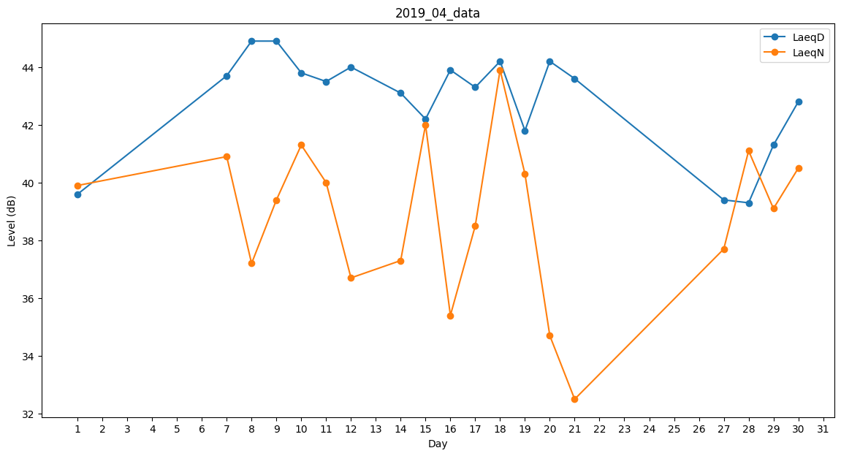
Day | LaeqD | LaeqN
1 | 39.6 | 39.9
2 | 0 | 0
3 | 0 | 0
4 | 0 | 0
5 | 0 | 0
6 | 0 | 0
7 | 43.7 | 40.9
8 | 44.9 | 37.2
9 | 44.9 | 39.4
10 | 43.8 | 41.3
11 | 43.5 | 40
12 | 44 | 36.7
13 | 44.1 | 0
14 | 43.1 | 37.3
15 | 42.2 | 42
16 | 43.9 | 35.4
17 | 43.3 | 38.5
18 | 44.2 | 43.9
19 | 41.8 | 40.3
20 | 44.2 | 34.7
21 | 43.6 | 32.5
22 | 0 | 0
23 | 0 | 0
24 | 0 | 0
25 | 25.6 | 0
26 | 28.4 | 0
27 | 39.4 | 37.7
28 | 39.3 | 41.1
29 | 41.3 | 39.1
30 | 42.8 | 40.5

